Pag 33
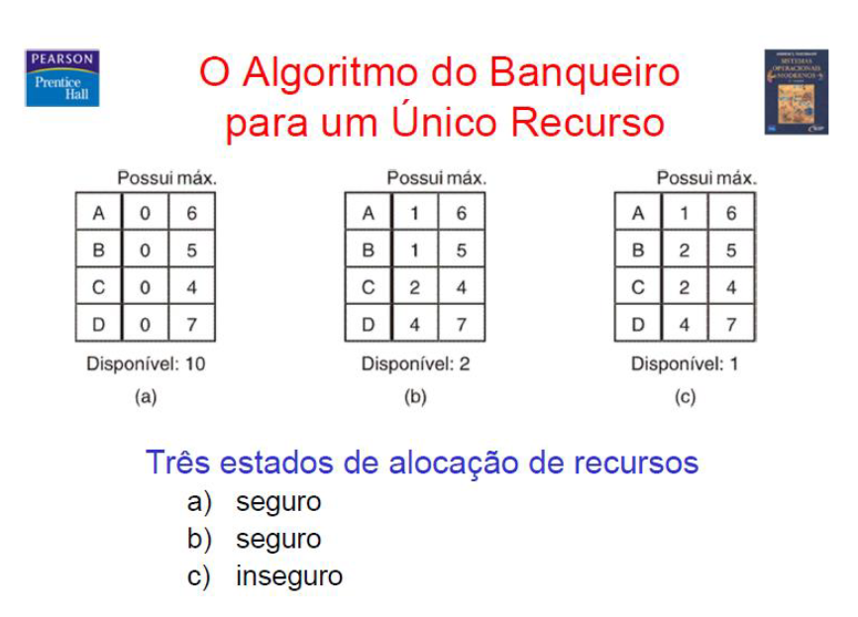
 | Total | 10 |  |  | Total | 10 |  |  | Total | 10

 |  | Possui | Max |  |  | Possui | Max |  |  | Possui | Max
 | A | - | 6 | 6 | A | - | 6 | 5 | A | 1 | 6 | 5
 | B | - | 5 | 5 | B | - | 5 | 4 | B | 2 | 5 | 3
 | C | - | 4 | 4 | C | - | 4 | 2 | C | 2 | 4 | 2
 | D | - | 7 | 7 | D | - | 7 | 3 | D | 4 | 7 | 3

 | Disp. | 10 |  |  | Disp. | 2 |  |  | Disp. | 1
 | Disp. | 4 |  |  | Disp. | 0
 | Disp. | 10 |  |  | Disp. | 4
 | Disp. | 5 |  |  | Disp. | 0
 | Disp. | 10 |  |  | Disp. | 5
 | Disp. | 6 |  |  | Disp. | 0
 | Disp. | 10 |  |  | Disp. | 6
a) Estado Seguro => Ordem dos Processos: A -> B -> C -> D | Disp. | 3 |  |  | Disp. | 3
 | Disp. | 10 |  |  | Disp. | 10
b) Estado Seguro => Ordem dos Processos: C -> B -> A -> D

c) Estado Inseguro => Nessa situação, nenhum processo pode ser atendido! DEADLOCK | A | B | C | D | C | B | A | D

Pag 34
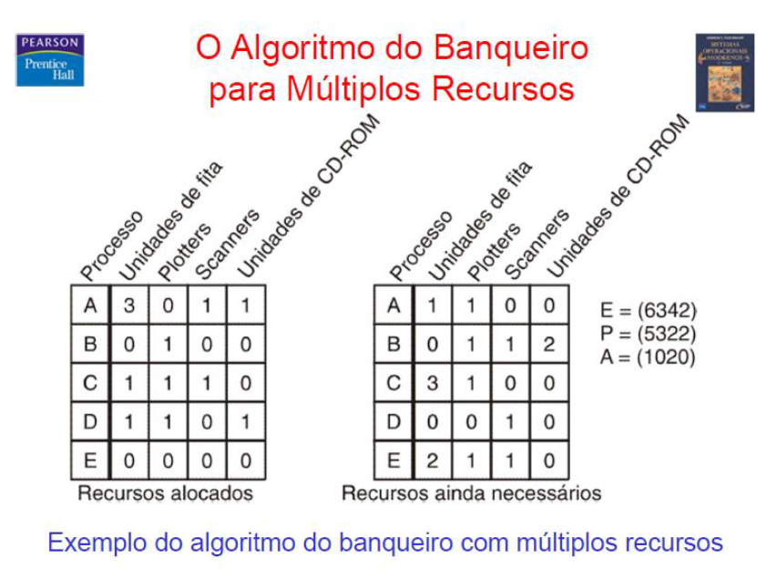
 | UF | P | S | CD |  |  | UF | P | S | CD |  | UF | P | S | CD
 | 6 | 3 | 4 | 2 | E |  | 1 | 0 | 2 | 0 | A | 1 | 0 | 2 | 0 | A
 |  |  |  |  |  |  |  |  |  |  |  | 1 | 0 | 1 | 0 | A
 | UF | P | S | CD |  |  | UF | P | S | CD |  | 2 | 1 | 2 | 1 | A
 | - | - | - | - | A |  | - | - | - | - | A | 1 | 0 | 2 | 1 | A
 | - | - | - | - | B |  | - | - | - | - | B | 5 | 1 | 3 | 2 | A
 | - | - | - | - | C |  | - | - | - | - | C | 5 | 0 | 2 | 0 | A
 | - | - | - | - | D |  | - | - | - | - | D | 5 | 2 | 3 | 2 | A
 | - | - | - | - | E |  | - | - | - | - | E | 2 | 1 | 3 | 2 | A
 | Alocação |  |  |  |  |  | Requisições |  |  |  |  | 6 | 3 | 4 | 2 | A
 |  |  |  |  |  |  |  |  |  |  |  | 4 | 2 | 3 | 2 | A
 |  |  |  |  |  |  |  |  |  |  |  | 6 | 3 | 4 | 2 | A

 |  |  |  | d | a | b | c | e

Estado Seguro => Ordem dos Processos: D -> A -> B -> C -> E

Pag 41
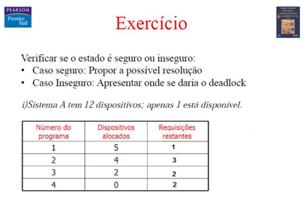
 | Total | 12

 |  | Alocado | Max | Req Restantes
 | 1 | - | 6 | 1
 | 2 | - | 7 | 3
 | 3 | - | 4 | 2
 | 4 | - | 2 | 2

 | Disp. | 1
 | Disp. | 0
 | Disp. | 6
 | Disp. | 3
Estado Seguro => Ordem dos Processos: 1 -> 2 -> 3 -> 4 | Disp. | 10
 | Disp. | 8
 | Disp. | 12
 | Disp. | 10
 | Disp. | 12

Pag 42
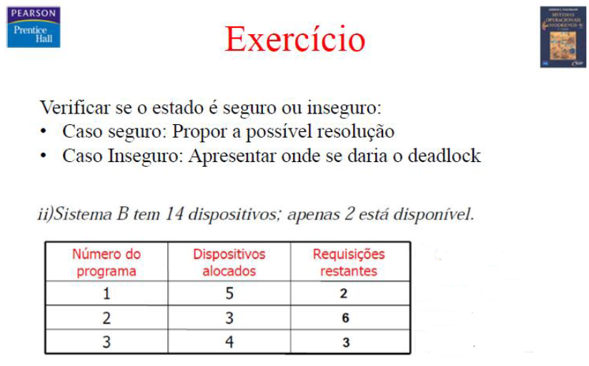
 | Total | 14

 |  | Alocado | Max | Req Restantes
 | 1 | - | 7 | 2
 | 2 | - | 9 | 6
 | 3 | - | 7 | 3

 | Disp. | 2
 | Disp. | 0
 | Disp. | 7
 | Disp. | 1
Estado Seguro => Ordem dos Processos: 1 -> 2 -> 3 | Disp. | 10
 | Disp. | 7
 | Disp. | 14

Pag 43
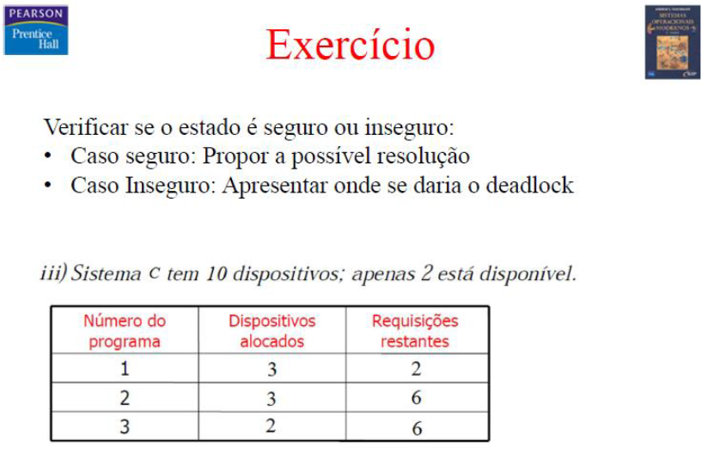
 | Total | 10

 |  | Alocado | Max | Req Restantes
 | 1 | - | 5 | 2
 | 2 | 3 | 9 | 6
 | 3 | 2 | 8 | 6

 | Disp. | 2
 | Disp. | 0
 | Disp. | 5

Estado Inseguro => Processo 1 é atendido, em seguida os outros processos fazem requisição, mas nenhum pode ser atendido! DEADLOCK

Pag 02
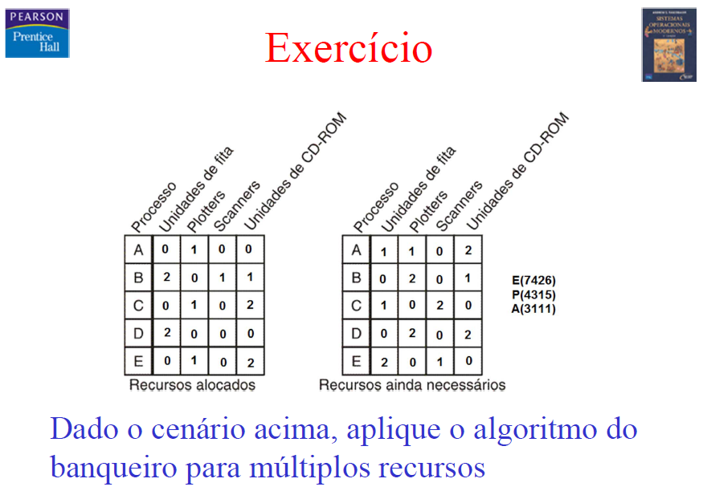
 | UF | P | S | CD |  |  | UF | P | S | CD |  | UF | P | S | CD
 | 7 | 4 | 2 | 6 | E |  | 3 | 1 | 1 | 1 | A | 3 | 1 | 1 | 1 | A
 |  |  |  |  |  |  |  |  |  |  |  | 1 | 1 | 0 | 1 | A
 | UF | P | S | CD |  |  | UF | P | S | CD |  | 3 | 2 | 1 | 3 | A
 | - | - | - | - | A |  | - | - | - | - | A | 2 | 1 | 1 | 1 | A
 | - | - | - | - | B |  | - | - | - | - | B | 3 | 3 | 1 | 3 | A
 | - | - | - | - | C |  | - | - | - | - | C | 3 | 1 | 1 | 2 | A
 | - | - | - | - | D |  | - | - | - | - | D | 5 | 3 | 2 | 4 | A
 | - | - | - | - | E |  | - | - | - | - | E | 4 | 3 | 0 | 4 | A
 | Alocação |  |  |  |  |  | Requisições |  |  |  |  | 5 | 4 | 2 | 6 | A
 |  |  |  |  |  |  |  |  |  |  |  | 5 | 2 | 2 | 4 | A
 |  |  |  |  |  |  |  |  |  |  |  | 7 | 4 | 2 | 6 | A

 |  | e | a | b | c | d

Estado Seguro => Ordem dos Processos: E-> A -> B -> C -> D

Exercicio
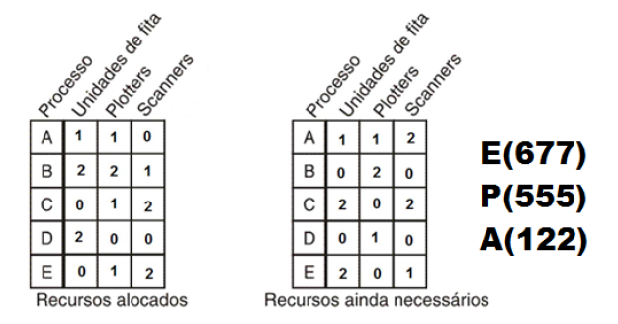
 | UF | P | S |  |  | UF | P | S |  | UF | P | S
 | 6 | 7 | 7 | E |  | 1 | 2 | 2 | A | 1 | 2 | 2 | A
 |  |  |  |  |  |  |  |  |  | 0 | 1 | 0 | A
 | UF | P | S |  |  | UF | P | S |  | 2 | 3 | 2 | A
 | - | - | - | A |  | - | - | - | A | 2 | 1 | 2 | A
 | - | - | - | B |  | - | - | - | B | 4 | 5 | 3 | A
 | - | - | - | C |  | - | - | - | C | 2 | 5 | 1 | A
 | - | - | - | D |  | - | - | - | D | 4 | 6 | 5 | A
 | - | - | - | E |  | - | - | - | E | 4 | 5 | 5 | A
 | Alocação |  |  |  |  | Requisições |  |  |  | 6 | 6 | 5 | A
 |  |  |  |  |  |  |  |  |  | 4 | 6 | 4 | A
 |  |  |  |  |  |  |  |  |  | 6 | 7 | 7 | A

 | a | b | c | d | e

Estado Seguro => Ordem dos Processos: A -> B -> C -> D -> E

